估价对象
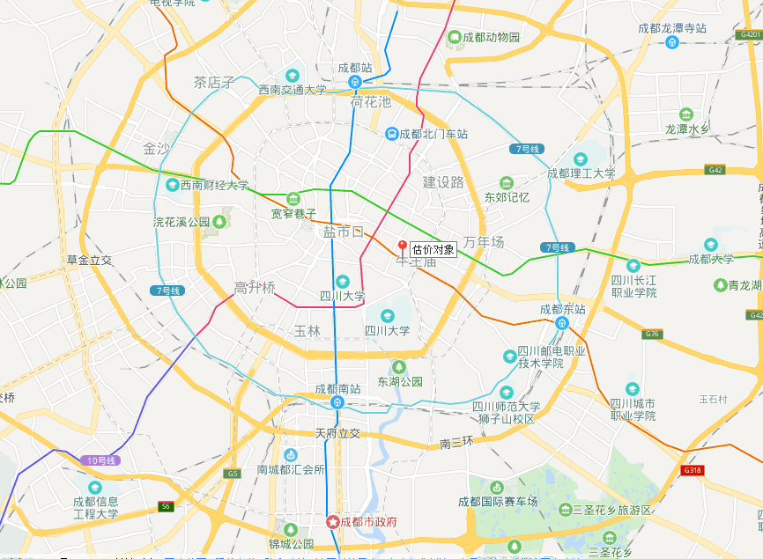
 |  |  |  | 询价单价 | 15200

序号 | 项目 | 房号 | 用途 | 建筑面积 | 土地面积
1 | 成都市锦江区东大街芷泉段229号1栋2单元18层 | 1801号 | 其他商服/办公 | 79.99 | 2.93
2 | 成都市锦江区东大街芷泉段229号1栋2单元18层 | 1802号 | 其他商服/办公 | 103.71 | 3.8
3 | 成都市锦江区东大街芷泉段229号1栋2单元18层 | 1803号 | 其他商服/办公 | 208.57 | 7.65
4 | 成都市锦江区东大街芷泉段229号1栋2单元18层 | 1804号 | 其他商服/办公 | 100.88 | 3.7
5 | 成都市锦江区东大街芷泉段229号1栋2单元18层 | 1805号 | 其他商服/办公 | 100.88 | 3.7
6 | 成都市锦江区东大街芷泉段229号1栋2单元18层 | 1806号 | 其他商服/办公 | 208.97 | 7.67
7 | 成都市锦江区东大街芷泉段229号1栋2单元18层 | 1807号 | 其他商服/办公 | 104.24 | 3.82
8 | 成都市锦江区东大街芷泉段229号1栋2单元18层 | 1808号 | 其他商服/办公 | 50.4 | 1.85
合计 | —— | —— | —— | 957.64 | 35.12

